01.리소스
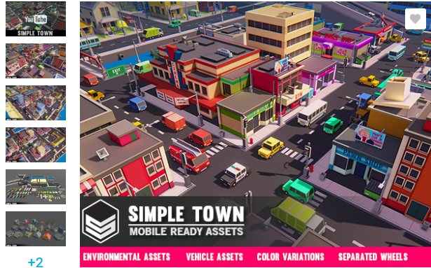
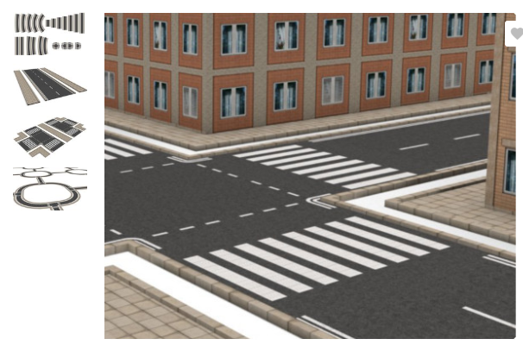
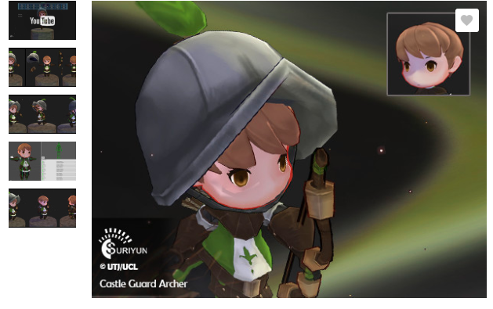
용도 | 가격 | 상업성 | 링크
캐릭터 | $10.40 |  | https://assetstore.unity.com/packages/3d/characters/humanoids/castle-guard-archer-86932
마을 | $3.99 |  | https://assetstore.unity.com/packages/3d/environments/urban/simple-town-cartoon-assets-43500
도로 | FREE |  | https://assetstore.unity.com/packages/3d/environments/urban/simple-modular-street-kit-13811

